94 新規学卒者の所定内給与額（高卒男子）
94 新規学卒者の所定内給与額（高卒男子）

 | 時点 2024(R6)年（毎年）
 | 単位 千円 |  |  |  |  |  |  |  | 偏差値 |  | 55.3
順位 |  | 都道府県名 |  | 数 値 |  |  | 順位 | 都道府県名 |  | 数 値

 |  | 0 | 全 国 |  | 200.5 | 0.0 | 24 | 0 | 北海道 |  | 194.4 | 0
1 |  | 0 | 大 阪 |  | 213.9 | 0.0 | 25 | 0 | 三 重 |  | 194.2 | 0
2 |  | 0 | 香 川 |  | 212.1 | 0.0 | 25 | 0 | 広 島 |  | 194.2 | 0
3 |  | 0 | 愛 知 |  | 211.4 | 0.0 | 27 | 0 | 鹿児島 |  | 193.1 | 0
4 |  | 0 | 東 京 |  | 209.5 | 0.0 | 28 | 0 | 佐 賀 |  | 192.5 | 0
5 |  | 0 | 群 馬 |  | 209.2 | 0.0 | 29 | 0 | 福 岡 |  | 192.3 | 0
6 |  | 0 | 神奈川 |  | 208.4 | 0.0 | 30 | 0 | 長 野 |  | 192.2 | 0
7 |  | 0 | 和歌山 |  | 207.4 | 0.0 | 31 | 0 | 岩 手 |  | 191.7 | 0
8 |  | 0 | 静 岡 |  | 204.8 | 0.0 | 31 | 0 | 富 山 |  | 191.7 | 0
9 |  | 0 | 埼 玉 |  | 204.3 | 0.0 | 33 | 0 | 新 潟 |  | 191.4 | 0
10 |  | 0 | 兵 庫 |  | 203.6 | 0.0 | 34 | 0 | 熊 本 |  | 190.8 | 0
11 |  | 0 | 滋 賀 |  | 202.9 | 0.0 | 35 | 0 | 福 井 |  | 189.6 | 0
12 |  | 0 | 茨 城 |  | 201.3 | 0.0 | 36 | 0 | 高 知 |  | 189.3 | 0
13 |  | 0 | 大 分 |  | 200.9 | 0.0 | 37 | 0 | 奈 良 |  | 188.0 | 0
14 |  | 0 | 山 口 |  | 200.6 | 0.0 | 38 | 0 | 島 根 |  | 187.7 | 0
15 |  | ◎ | 千 葉 |  | 200.3 | 0.0 | 39 | 0 | 宮 崎 |  | 187.5 | 0
16 |  | 0 | 栃 木 |  | 199.6 | 0.0 | 40 | 0 | 秋 田 |  | 187.4 | 0
17 |  | 0 | 京 都 |  | 198.9 | 0.0 | 41 | 0 | 愛 媛 |  | 186.8 | 0
18 |  | 0 | 山 梨 |  | 197.8 | 0.0 | 42 | 0 | 長 崎 |  | 185.6 | 0
19 |  | 0 | 石 川 |  | 196.3 | 0.0 | 43 | 0 | 福 島 |  | 184.5 | 0
20 |  | 0 | 徳 島 |  | 195.8 | 0.0 | 44 | 0 | 山 形 |  | 184.3 | 0
21 |  | 0 | 岡 山 |  | 195.2 | 0.0 | 45 | 0 | 青 森 |  | 181.6 | 0
22 |  | 0 | 宮 城 |  | 194.9 | 0.0 | 46 | 0 | 鳥 取 |  | 176.2 | 0
新規学卒者の所定内給与額（高卒男子）
北海道 | 194.4
青 森 | 181.6
岩 手 | 191.7
宮 城 | 194.9
秋 田 | 187.4
山 形 | 184.3
福 島 | 184.5
茨 城 | 201.3
栃 木 | 199.6
群 馬 | 209.2
埼 玉 | 204.3
千 葉 | 200.3
東 京 | 209.5
神奈川 | 208.4
新 潟 | 191.4
富 山 | 191.7
石 川 | 196.3
福 井 | 189.6
山 梨 | 197.8
長 野 | 192.2
岐 阜 | 194.9
静 岡 | 204.8
愛 知 | 211.4
三 重 | 194.2
滋 賀 | 202.9
京 都 | 198.9
大 阪 | 213.9
兵 庫 | 203.6
奈 良 | 188
和歌山 | 207.4
鳥 取 | 176.2
島 根 | 187.7
岡 山 | 195.2
広 島 | 194.2
山 口 | 200.6
徳 島 | 195.8
香 川 | 212.1
愛 媛 | 186.8
高 知 | 189.3
福 岡 | 192.3
佐 賀 | 192.5
長 崎 | 185.6
熊 本 | 190.8
大 分 | 200.9
宮 崎 | 187.5
鹿児島 | 193.1
沖 縄 | 170
22 |  | 0 | 岐 阜 |  | 194.9 | 0.0 | 47 | 0 | 沖 縄 |  | 170.0 | 0

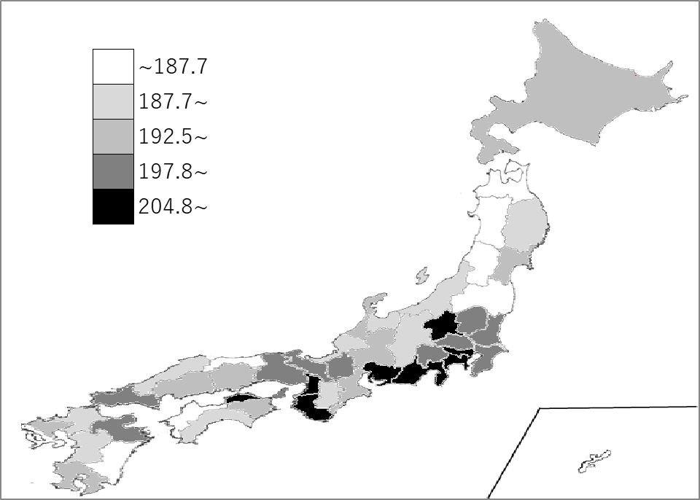
千葉県の推移
令和2年 | 179.4 | 18
令和3年 | 186.7 | 7
令和4年 | 196.4 | 2
令和5年 | 190.6 | 13
令和6年 | 200.3 | 15

《備 考》 ・資料出所 厚生労働省「賃金構造基本統計調査」 注）令和2年から集計方法が変わりました。集計方法の変更については、厚生労働省ホーム ページ「令和2年賃金構造基本統計調査」利用上の注意をご覧ください。 https://www.mhlw.go.jp/toukei/itiran/roudou/chingin/kouzou/z2020/chuui.html

